关系图
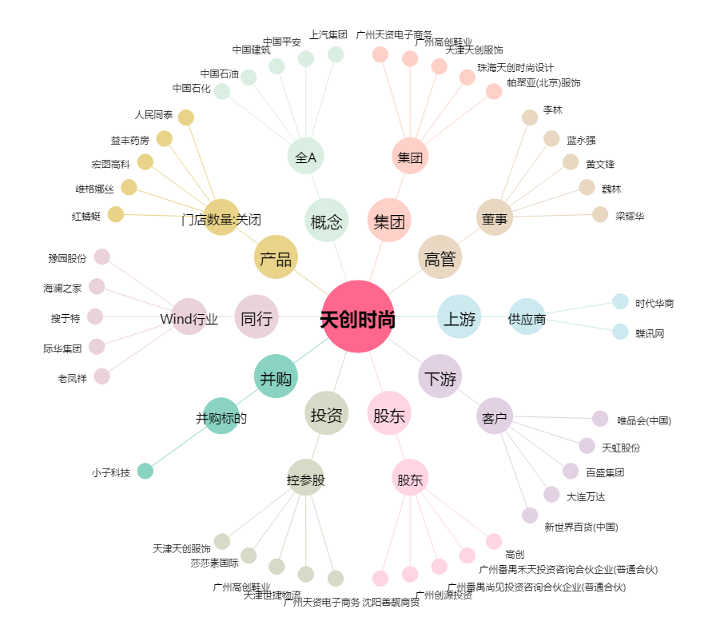
天创时尚[603608.SH] - 关系概览图

